прайс
Для профессионалов
Пелишенко Анна
Менеджер по продажам производителя Welrok +7 (967) 555-79-49 (внутр. 9003)

Техническая поддержка
+7 (967) 555-49-89

Реле напряжения для трехфазной и однофазной нагрузки
Наименование | Штрих-код | Тариф Элевел с НДС

Welrok D6-40 | 4660251140212 | 8325
Welrok D6-50 | 4660251140373 | 8728
Welrok D6-63 | 4660251140380 | 9405
Welrok D6-40 red | 4660251140397 | 8092
Welrok D6-50 red | 4660251140403 | 8492
Welrok D6-63 red | 4660251140410 | 8883
Реле напряжения для однофазной нагрузки |  | 0
Переключатель фаз |  | 0
Welrok FS6-63 | 4660251141417 | 9021
Реле напряжения с разрывом фазы и нейтрали |  | 0
Welrok LN-63 | 4660251141707 | 4995
Реле напряжения на 4 клеммы
Welrok D2-63 TN | 4660251141899 | 4347
Welrok D2-63 TN red | 4660251141882 | 4160
Реле напряжения на 3 клеммы |  | 0
Welrok D2-63 bk | 4660251140649 | 4194
Welrok D2-32 | 4660251140076 | 2807
Welrok D2-40 | 4660251140021 | 3369
Welrok D2-50 | 4660251140052 | 3692
Welrok D2-63 | 4660251140069 | 4058
Welrok D2-32 red | 4660251140120 | 2697
Welrok D2-40 red | 4660251140083 | 3190
Welrok D2-50 red | 4660251140090 | 3616
Welrok D2-63 red | 4660251140014 | 3879
Welrok PR bk | 4660251140632 | 2688
Welrok PR | 4660251140182 | 2246
Welrok PR red | 4660251140229 | 2126
С контролем тока |  | 0
Welrok VI-63 bk | 4660251140656 | 4492
Welrok VI-32 | 4660251140472 | 3352
Welrok VI-40 | 4660251140236 | 3871
Welrok VI-50 | 4660251140250 | 4084
Welrok VI-63 | 4660251140274 | 4356
Welrok VI-32 red | 4660251140519 | 3250
Welrok VI-40 red | 4660251140243 | 3667
Welrok VI-50 red | 4660251140267 | 3939
Welrok VI-63 red | 4660251140281 | 4203
Welrok VIP-63 bk | 4660251140663 | 4832
Welrok VIP-32 | 4660251140496 | 3684
Welrok VIP-40 | 4660251140298 | 4228
Welrok VIP-50 | 4660251140311 | 4279
Welrok VIP-63 | 4660251140335 | 4688
Welrok VIP-32 red | 4660251140502 | 3565
Welrok VIP-40 red | 4660251140304 | 3990
Welrok VIP-50 red | 4660251140328 | 4143
Welrok VIP-63 red | 4660251140342 | 4509
Вольтметр, вольтамперметр |  | 0
Welrok U1 red | 4660251140458 | 1922
Welrok UI-1 | 4660251140359 | 2850
Welrok UI-1 red | 4660251140366 | 2731
Терморегуляторы |  | 0
Наименование | Штрих-код

Для теплого пола |  | 0
Welrok az bk atl | 4660251141578 | 4299
Welrok az bk | 4660251140540 | 3998
Welrok az atl | 4660251141561 | 4171
Welrok az | 4660251140199 | 3869
Welrok оz bk atl | 4660251141554 | 4784
Welrok оz bk | 4660251140601 | 4482
Welrok оz atl | 4660251141547 | 4665
Welrok оz | 4660251140618 | 4364
Welrok pro bk atl | 4660251141615 | 3705
Welrok pro bk | 4660251140571 | 3403
Welrok pro atl | 4660251141608 | 3577
Welrok pro | 4660251140137 | 3275
Welrok lis bk atl | 4660251141639 | 3028
Welrok lis bk | 4660251140533 | 2726
Welrok lis atl | 4660251141622 | 2918
Welrok lis | 4660251140526 | 2616
Welrok st bk atl | 4660251141592 | 2982
Welrok st bk | 4660251140564 | 2680
Welrok st atl | 4660251141585 | 2854
Welrok st | 4660251140113 | 2552
Welrok mex bk | 4660251140670 | 2222
Welrok mex | 4660251140038 | 2094
Welrok rtp bk | 4660251140557 | 2076
Welrok rtp | 4660251140045 | 1966
welrok da | 4660251141462 | 3339
welrok 2ch | 4660251141448 | 4766
Для обогревателей |  | 0
Welrok pro bk atl (без датчика пола) | 4660251141615 | 3421
Welrok pro bk (без датчика пола) | 4660251140571 | 3119
Welrok pro atl (без датчика пола) | 4660251141608 | 3320
Welrok pro (без датчика пола) | 4660251140137 | 3018
Welrok vt bk atl | 4660251141653 | 2835
Welrok vt bk | 4660251140588 | 2534
Welrok vt atl | 4660251141646 | 2735
Welrok vt | 4660251140144 | 2433
Welrok rol bk | 4660251140595 | 1985
Welrok rol | 4660251140106 | 1884
Welrok pt bk | 4660251140687 | 2717
Welrok pt | 4660251140175 | 2607
Welrok pt red | 4660251140205 | 2497
Welrok pt 2m red | 4660251140427 | 2625
Для электродных или ТЭНовых котлов |  | 0
Welrok bon | 4660251141431 | 4784
Для снеготаяния
Welrok li | 4660251141455 | 4052
Welrok kt bk atl | 4660251141691 | 4199
Welrok kt bk | 4660251140625 | 3897
Welrok kt atl | 4660251141684 | 4080
Welrok kt | 4660251140151 | 3778
Универсальный: для электрокотлов и систем нагрева
welrok bor | 4660251141479 | 3549
Датчики температуры (входит в комплект терморегуляторов для теплого пола и можно приобрести отдельно) |  | 0
Welrok R10-3 | 7WNTC1025R103 | 521
welrok ws atl | 4660251141738 | 685
Монтажные элементы |  | 0
Welrok адаптер bk | 4660251141141 | 328
Welrok адаптер | 4660251141134 | 310
Секция нагревательная RD2s
Наименование | Штрих-код

welrok RD2s 0,400 кВт 20 м | 4660251141097 | 4492
welrok RD2s 0,480 кВт 24 м | 4660251141165 | 5205
welrok RD2s 0,580 кВт 29 м | 4660251141103 | 6157
welrok RD2s 0,760 кВт 38 м | 4660251140984 | 7758
welrok RD2s 0,880 кВт 44 м | 4660251140977 | 8893
welrok RD2s 0,980 кВт 49 м | 4660251141226 | 10037
welrok RD2s 1,100 кВт 55 м | 4660251140991 | 11253
welrok RD2s 1,200 кВт 60 м | 4660251141233 | 12315
welrok RD2s 1,360 кВт 68 м | 4660251141172 | 13980
welrok RD2s 1,480 кВт 74 м | 4660251141240 | 15353
welrok RD2s 1,700 кВт 85 м | 4660251141110 | 17814
welrok RD2s 2,000 кВт 100 м | 4660251141059 | 20952
welrok RD2s 2,200 кВт 110 м | 4660251141080 | 23258
Нагревательный мат Mat
Наименование | Штрих-код

welrok Mat 1 м2 0,150 кВт | 4660251141257 | 4309
welrok Mat 1,5 м2 0,225 кВт | 4660251141127 | 4913
welrok Mat 2 м2 0,300 кВт | 4660251141264 | 5809
welrok Mat 2,5 м2 0,375 кВт | 4660251141004 | 6413
welrok Mat 3 м2 0,450 кВт | 4660251141011 | 7447
welrok Mat 3,5 м2 0,525 кВт | 4660251141028 | 8042
welrok Mat 4 м2 0,600 кВт | 4660251141271 | 8865
welrok Mat 5 м2 0,750 кВт | 4660251141158 | 10869
welrok Mat 6 м2 0,900 кВт | 4660251141066 | 12196
welrok Mat 7 м2 1,050 кВт | 4660251141073 | 13257
welrok Mat 8 м2 1,200 кВт | 4660251141288 | 13971
* площадь помещения, свободная от стационарной мебели и сантехники с учетом всех отступов, на которую укладывается нагревательная секция или нагревательный мат. Монтажная лента и гофротрубка в комплекте с нагревательной секцией. Гофротрубка в комплекте с нагревательным матом.
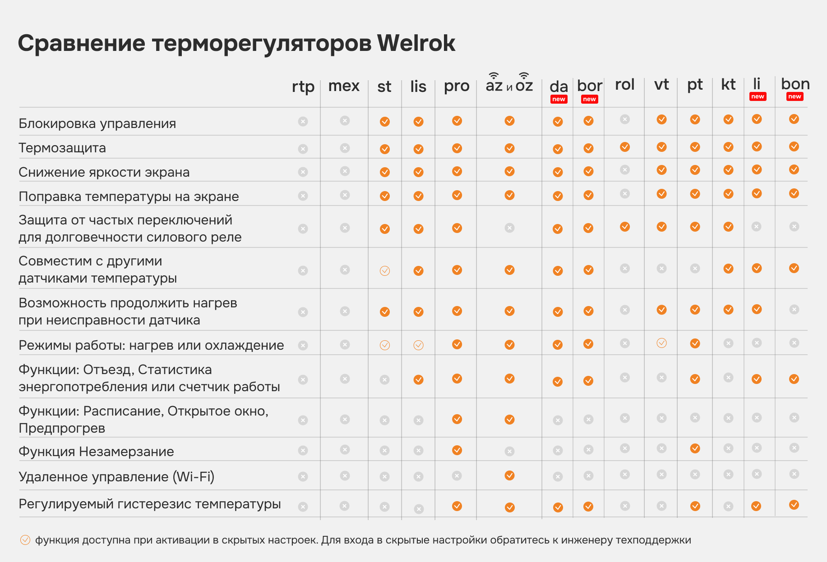

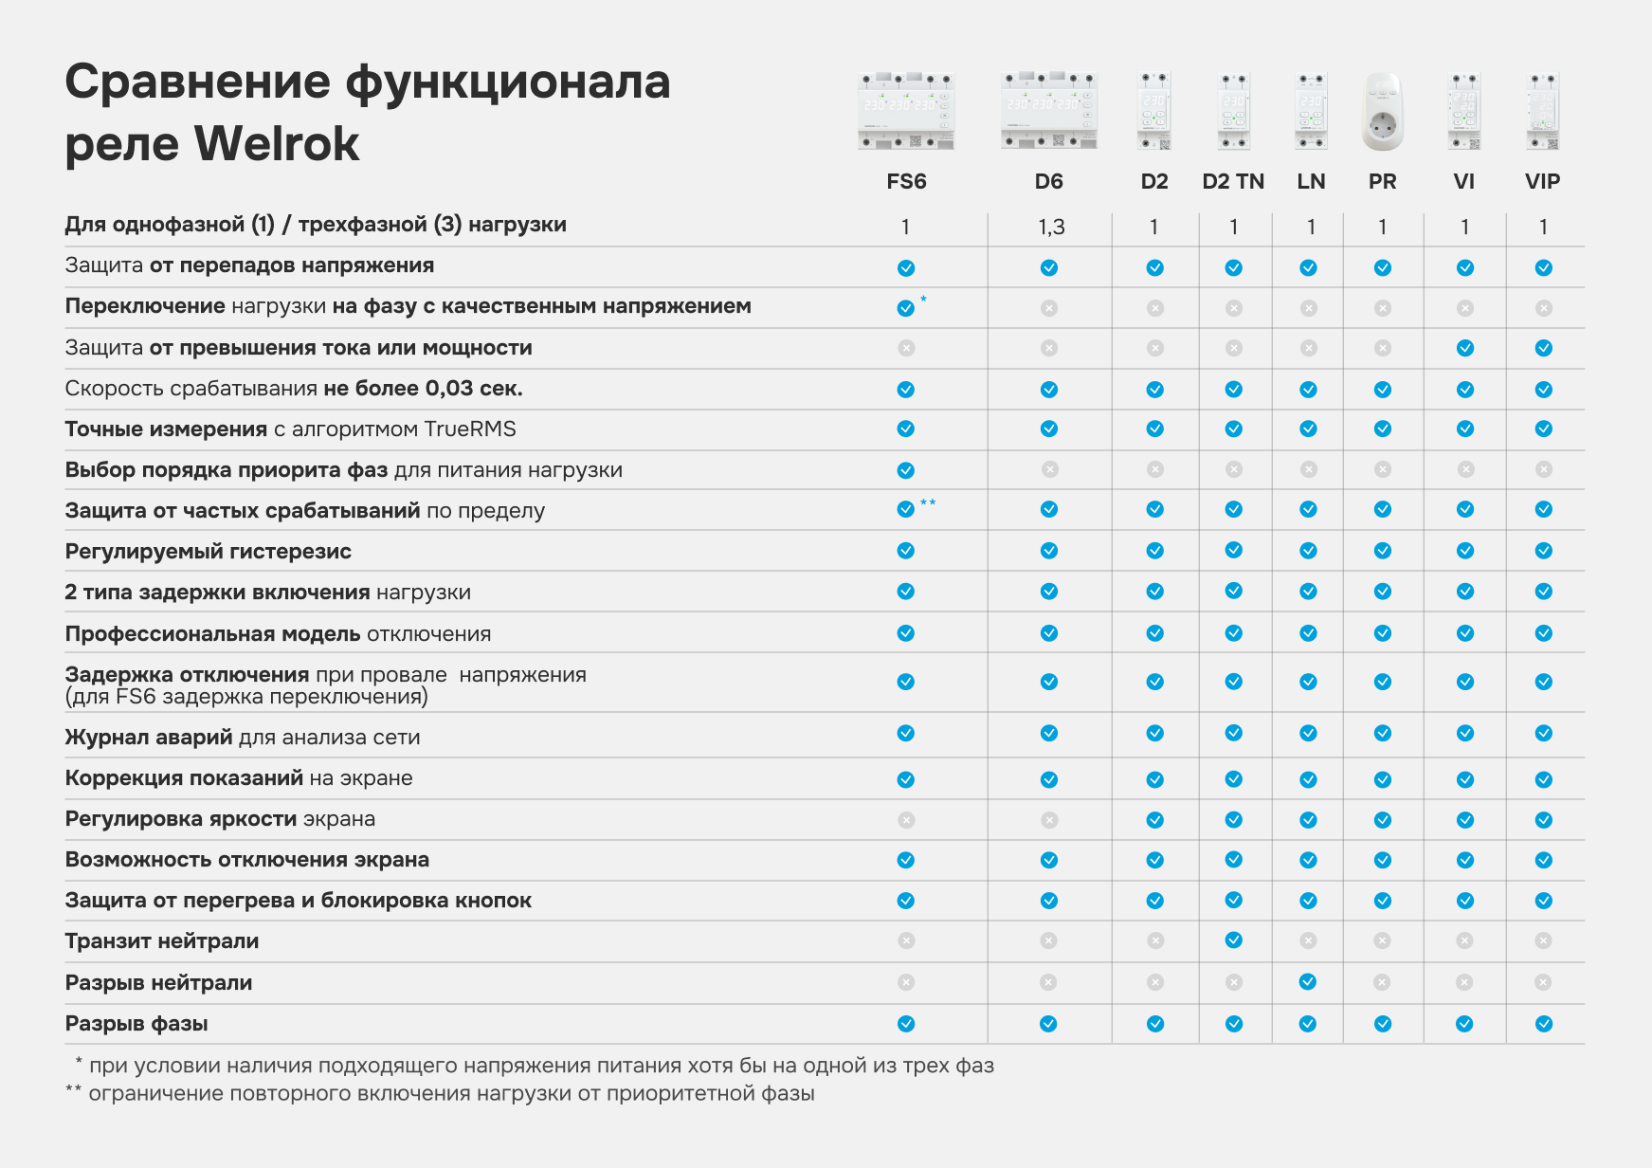

Рекламные материалы Welrok

